3. Relaciones Generales
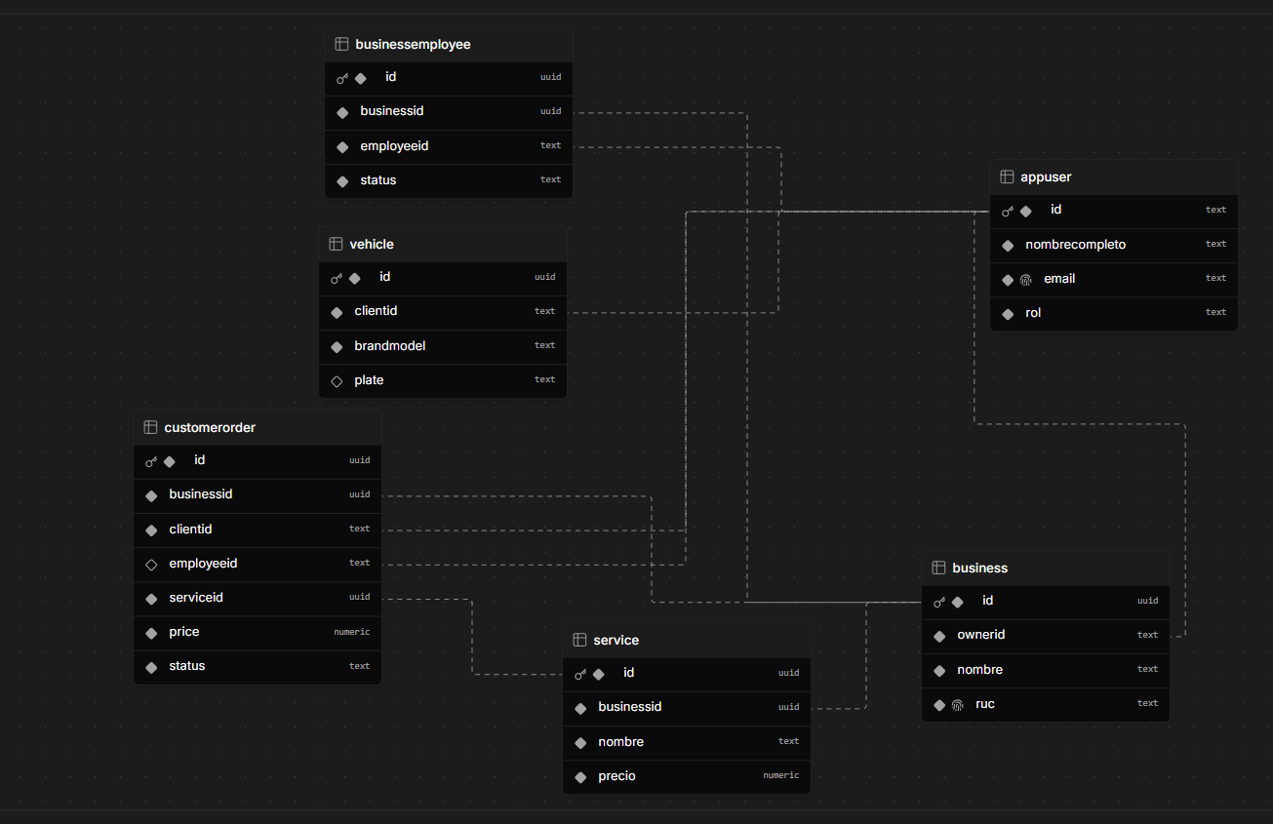
MATRIZ DE RELACIONES ENTRE ENTIDADES

Entidad Origen | Atributo Llave | Entidad Destino | Tipo Relación | Descripción de Relación | Impacto
Business (Lavandería) | ownerId | User (Usuario) | N : 1 | Un usuario del sistema es el dueño del negocio. | Requerido
BusinessEmployee (Empleado) | businessId | Business (Lavandería) | N : 1 | Vincula al empleado con su respectivo negocio. | Requerido
BusinessEmployee (Empleado) | employeeId | User (Usuario) | N : 1 | Identificador del usuario empleado asignado. | Requerido
Service (Servicio) | businessId | Business (Lavandería) | N : 1 | Lavandería asociada al servicio ofrecido. | Requerido
Order (Pedido) | businessId | Business (Lavandería) | N : 1 | Negocio que procesará el pedido. | Requerido
Order (Pedido) | clientId | User (Usuario) | N : 1 | Cliente creador de la orden de pedido. | Requerido
Order (Pedido) | employeeId | User (Usuario) | N : 1 | Empleado que ejecutará la orden. | Opcional
Order (Pedido) | serviceId | Service (Servicio) | N : 1 | Servicio contratado en el pedido. | Requerido
Vehicle (Vehículo) | clientId | User (Usuario) | N : 1 | Asocia el vehículo al cliente propietario. | Requerido

REPRESENTACIÓN GRÁFICA

